トップ
JWNET 再資源化等の情報 整理表作成ガイド ver1.0
「再資源化等の情報パターン」「整理表」の概要についてはこちら
※「整理表」を作成される前に必ずご確認ください。

【本ガイドの概要】
・本ガイドを使用することで、再資源化等の情報パターンに必要な自社が行う処分の情報（受託廃棄物に対してどのような処理をして、その結果何ができるか 等）を整理表としてまとめることができます。
【本ガイド活用の流れ】
・手順 ～ に沿って入力していくと、必要な情報がまとまって整理表が完成します。
・整理表が完成した後は、JWNETで基本設定およびパターン設定を行います。
1
2

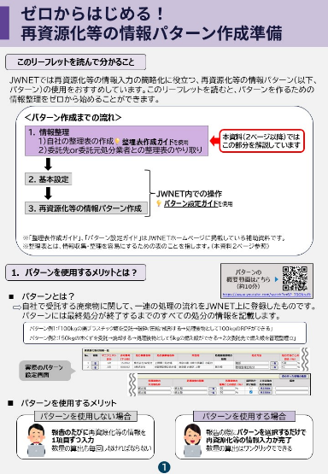

★受託廃棄物の指定
本ガイド（整理表作成ガイド）の対象範囲
受託廃棄物を指定する
1
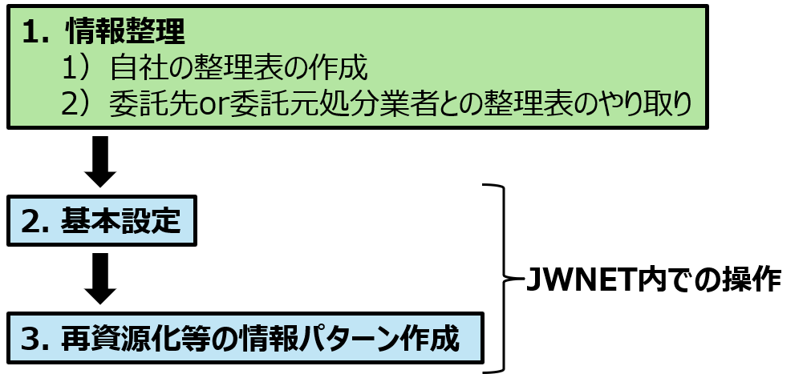

1．処理後物の種類の選択
2．処分方法の選択
3. 割合の設定

情報整理にすすむ
2

整理表が完成したら、完成した整理表と「操作ガイド」を参照しながら、JWNETで「基本設定」⇒「パターン設定」をします！

図 再資源化等の情報パターン設定までの流れ

★受託廃棄物の指定
★受託廃棄物の指定

 | 下にある | に情報を入力してください

【設定する情報】
・［受託廃棄物の種類］をひとつ指定します。

【ポイント】
・再資源化等の情報パターンは処理フローが同一のものに対してひとつ作成するため、本ガイドでは受託廃棄物の種類ごとに整理表を作成します。
例）受託廃棄物に「廃プラスチック類」と「木くず」がある場合はそれぞれの整理表を作成

【参照情報】
・処分実績報告書に記載されている「産業廃棄物の種類」
・処分を受託したときの帳簿に記載されている「産業廃棄物の種類」、等

ここの情報です！

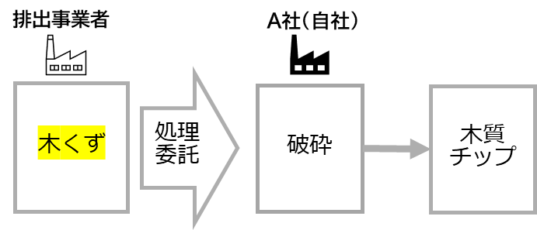

 |  |  | を入力した後に「はい」ボタンをクリックしてください。

受託廃棄物の種類
はい
 | ★の入力は完了しましたか？

⇩受託廃棄物の種類をどこから確認すればよいか分からない場合は以下をご覧ください⇩

☆参照情報
処分実績報告書であれば、この部分に処理実績のある廃棄物の種類が記載されています。整理表は受託廃棄物の種類ごとに作成するので、複数ある場合は１つだけ指定します。
産業廃棄物処分実績報告書 （旧規則第14条第5項：様式第34号(2)）

処分実績報告書の該当箇所

1．処理後物の種類の選択
１． 処理後物の種類の選択

 |  |  |  | 下にある | に情報を入力してください
【設定する情報】
前のシートで指定した［受託廃棄物の種類］を処理した結果発生する処理後物を選択します。選択する際は、［①処理後物の種別］→［②大分類名称］→［③種類］の順で絞り込んでいきます。

【ポイント】
・処理後物の種類が複数に分かれる場合は、行を分けて入力します。
例）木くずを破砕した結果「木くず」と「木質チップ」に分かれる

【参照情報】
・産業廃棄物の処分を行う場合の帳簿に記載されている産業廃棄物の「種類」
・処理後物が再資源化物の場合は、中間処理後物の販売にかかる台帳等をご参照ください。
例）販売台帳、有価物台帳

参考
ここの情報です！
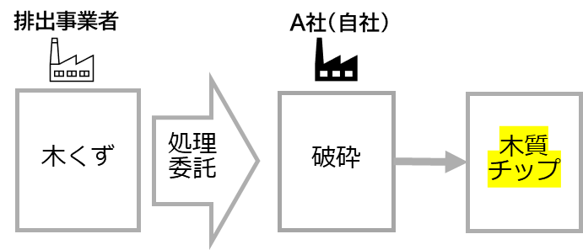 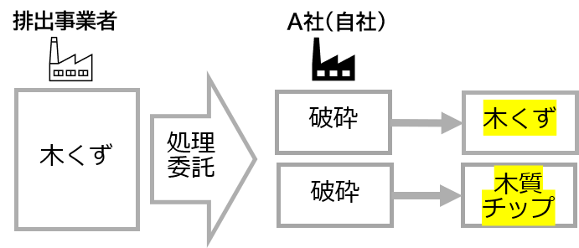 |  |  |  | 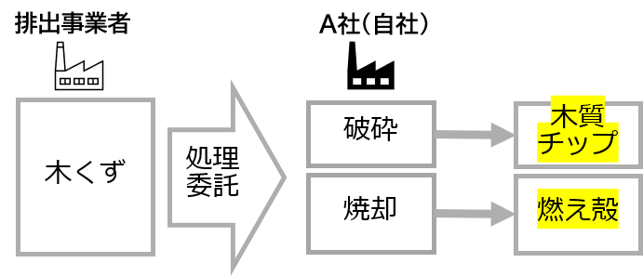
処理後物が複数ある場合は、行を分けて入力します。
①⇒②⇒③
の順にプルダウンで選択ください。
※「③種類」は「②大分類名称」と一致している場合でも必ず選択してください。

①処理後物の種別、②大分類名称、③種類を入力します
処分方法の名称 | 処分1 | 処分2 | 処分3 | 処分4 |  | 主たる処分方法 |  | ①処理後物の種別 | ②大分類名称 | ③種類
 |  |  |  |  |  |  | ➡
一致する処理後物の種類がない場合は、
最も近い処理後物の種類を選択してください！
 |  |  |  |  |  |  | ➡

 |  |  |  |  |  |  | ➡
処理後物の種類選択の該当例・考え方について詳しくはこちら>>
 |  |  |  |  |  |  | ➡

※別ウィンドウで
『「再資源化等の情報」入力の手引き』が開きます
 |  |  |  |  |  |  | ➡

 |  |  |  |  |  |  | ➡
誤って入力した場合は、「Delete」キーで削除が可能です。
 |  |  |  |  |  |  | ➡

 |  |  |  |  |  |  | ➡

はい

戻る
 |  |  |  |  |  |  |  | 入力は完了しましたか？

処分を行う場合の帳簿

2. 処分方法の選択
2． 処分方法の選択

 |  |  | 下にある |  | に情報を入力してください

【設定する情報】
（1）シート「★受託廃棄物の指定」で指定した受託廃棄物に対して行う処分方法（［処分1］～［処分4］）を処理後物の種類ごとに選択します。
（2）選択した処分方法（［処分1］～［処分4］）の中から最も処理後物に影響を与える処分方法（［主たる処分方法］）を処理後物の種類ごとに選択します。

【ポイント】
・以下の場合は、行を分けて入力します。
-処分の流れが枝分かれする場合
例）木くずの処理が「破砕」と「焼却」に分かれる
-同じ処分方法でも処理後物の種類が複数に分かれている場合
例）木くずを破砕した結果、「木くず」と「木質チップ」に分かれる場合
・一連の流れで複数の処分を連続して行う場合、最大4つまで処分方法を組み合わせて選択することができます。
例）廃プラを「破砕」「圧縮」「成形」して、固形燃料にする場合
・主たる処分方法の選択について、詳細は入力の手引きP9~P10を参照ください。

【参照情報】
・処分実績報告書に記載されている「処分方法」
・許可証の「事業の範囲」や委託契約書の「処分方法」
・処分を受託したときの帳簿に記載されている「処分方法」

ここの情報です！
参考
処理フローがわかれる場合は、行を分けて入力します。
ポイント
主たる処分方法について
詳しくはこちら>>
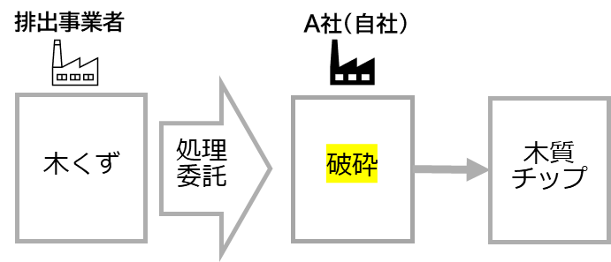 |  |  |  | 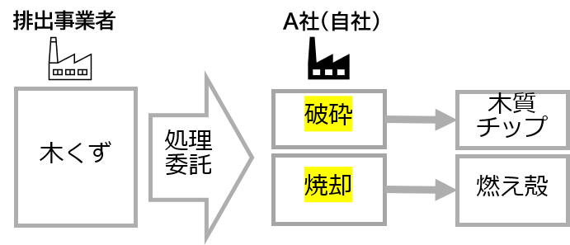 |  |  |  | 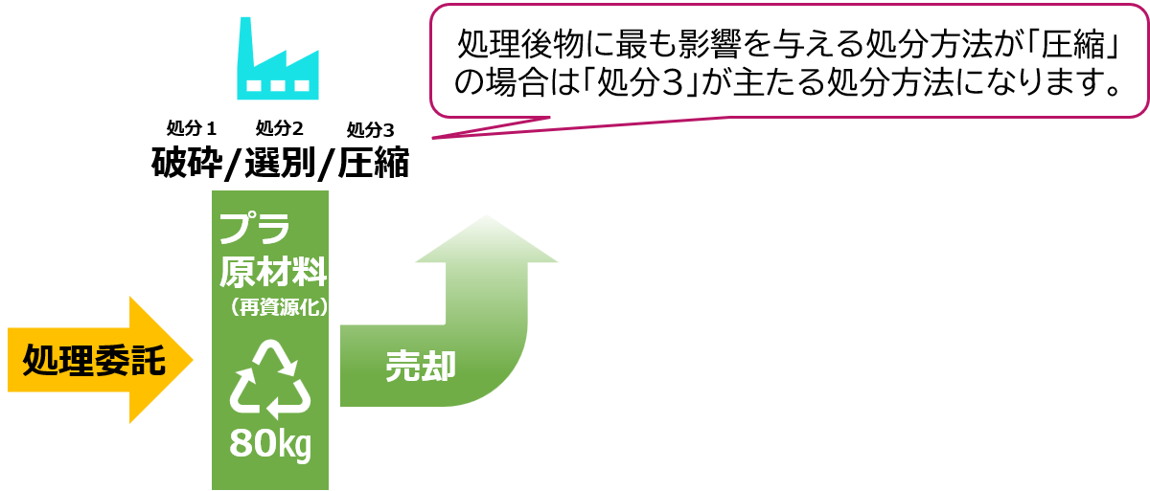
 | 処分方法の名称 | 処分1 | 処分2 |  | 処分3 | 処分4 | 主たる処分方法 |  | 処理後物の種類
 |  |  |  |  |  |  |  | ➡

委託契約書や許可証の記載と一致する処分方法がない場合は、最も近い処分方法を選択してください！
 |  |  |  |  |  |  |  | ➡

 |  |  |  |  |  |  |  | ➡

処分方法選択の考え方について詳しくはこちら>>
 |  |  |  |  |  |  |  | ➡

 |  |  |  |  |  |  |  | ➡

※別ウィンドウで『「再資源化等の情報」入力の手引き』
が開きます
 |  |  |  |  |  |  |  | ➡

誤って入力した場合は、「Delete」キーで削除が可能です。
 |  |  |  |  |  |  |  | ➡

 |  |  |  |  |  |  |  | ➡

はい

 |  |  |  |  |  |  | 入力は完了しましたか？
⇩処分方法をどこから確認すればよいか分からない場合は以下をご覧ください⇩
戻る

産業廃棄物処分実績報告書 （旧規則第14条第5項：様式第34号(2)）

許可証の該当箇所
処分実績報告書の該当箇所

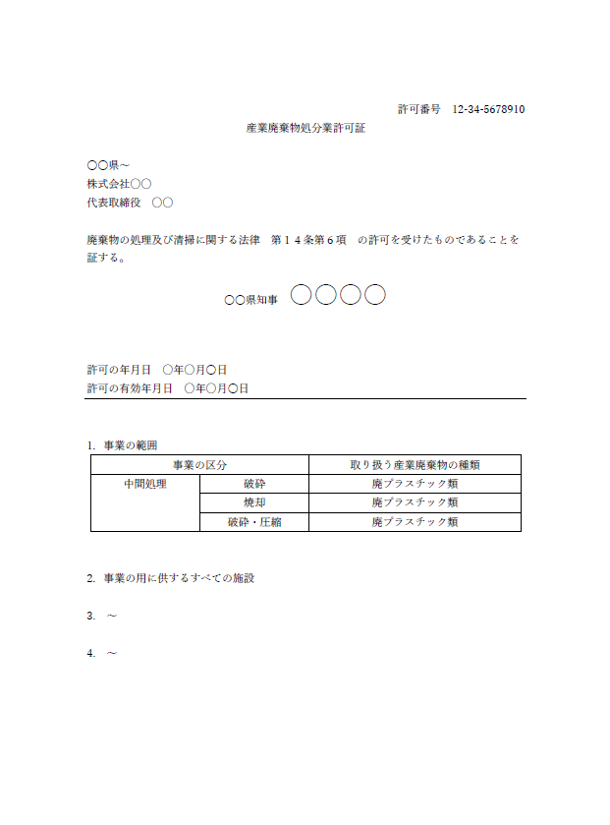

「★受託廃棄物の指定」で選択した廃棄物に対する処分方法を選択します。

委託契約書の該当箇所

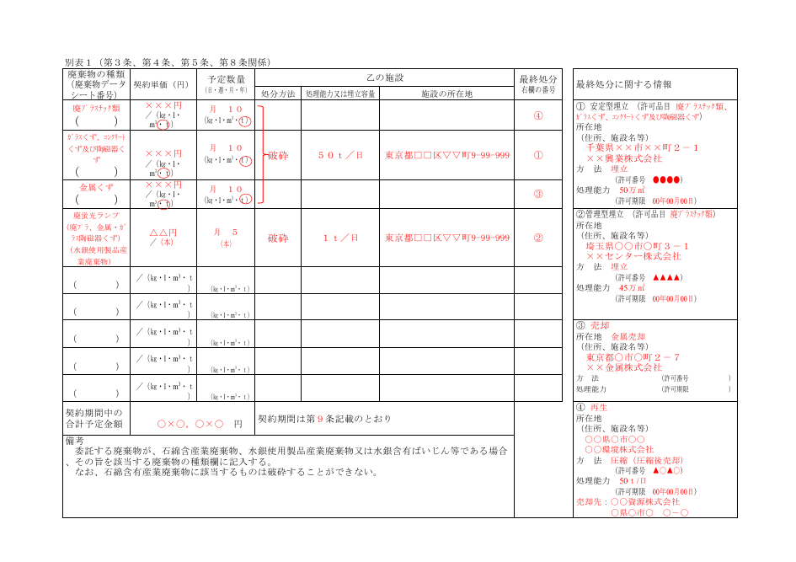

出典 東京都環境局 委託契約書 モデル契約書記入例 https://www.kankyo.metro.tokyo.lg.jp/documents/d/kankyo/r7_008_modelagreement_syobun_splme

整理表
貴社及び貴社処分事業場の情報を入力してください
赤枠内は情報を手入力してください
許可番号（下６桁）
処分業者名称
処分事業場名称
処分事業場郵便番号
指定した受託廃棄物の種類が自動的に反映されます
処分事業場住所

受託廃棄物の種類

処分方法表示名 | 処分1 | 処分2 | 処分3 | 処分4 | 主たる処分方法 | 処分方法ごとの割合 | 処理後物の種別 | 処理後物の大分類名称 | 処理後物の種類 | 処理後物の分類コード | 処理後物の種類ごとの割合

処分方法ごとの割合とは？
処理後物の種類ごとの割合とは？

これまでに入力してきた情報が自動的に反映されます。
最後に割合（赤枠内）を入力してください

割合の入力まで完了したら、整理表作成ガイドの操作は完了です。
次は作成した整理表と、「パターン作成ガイド」を参考に、JWNETで「基本設定」と「再資源化等の情報パターン設定」を行いましょう！
（必要に応じて、委託先からも整理表を受け取ってください）

整理表【印刷用】

整理表【印刷用】
整理表
許可番号（下６桁） | 0
処分業者名称 | 0
処分事業場名称 | 0
処分事業場郵便番号 | 0
処分事業場住所 | 0

受託廃棄物の種類

処分方法表示名 | 処分1 | 処分2 | 処分3 | 処分4 | 主たる処分方法 | 処分方法ごとの割合 | 処理後物の種別 | 処理後物の大分類名称 | 処理後物の種類 | 処理後物の分類コード | 処理後物の種類ごとの割合

※各セルには数式が入っていますので操作にはご注意ください。

処分方法ごとの割合とは
処分方法ごとの割合とは？

受託した廃棄物の重量の何％を特定の処分方法で処理したか

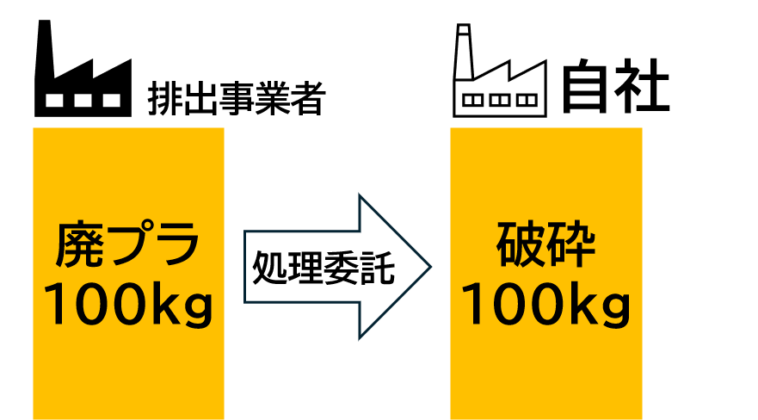
廃プラ 100 kg に対する破砕の割合

100％

廃プラ 100 kg に
対する各処分の割合
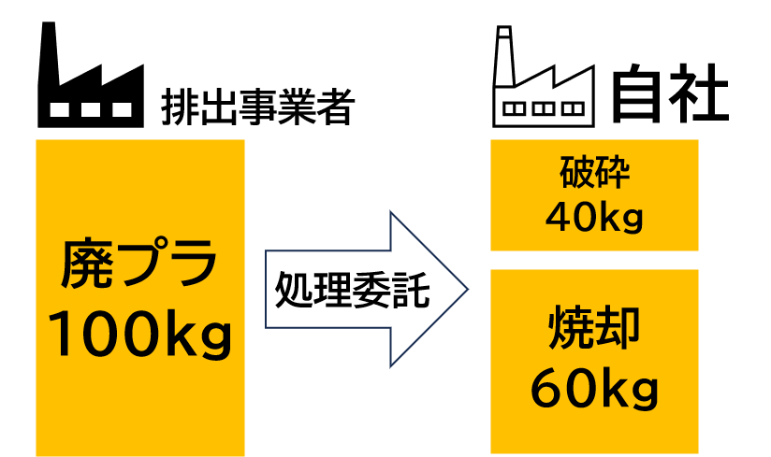
40％
処分が枝わかれする場合は、それぞれの処分に仕向けた割合を入力します

60％

【ポイント】
・自社が行う処分方法ごとの割合の合計は100％となります。
・処分を行う場合の帳簿の「処分方法ごとの処分量」などもご参照ください。

過去の実績等をもとに算出することも可能と考えられます。
整理表に戻る

処理後物の種類ごとの割合とは
処理後物の種類ごとの割合とは？

処理後物の種類ごとの量が、受託した廃棄物の重量の何％を占めるか

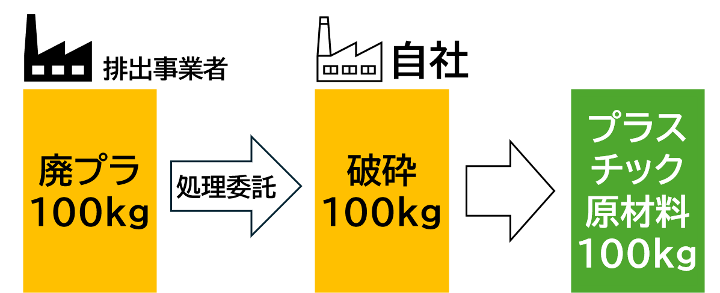
廃プラ 100 kg に
対するプラ原材料の割合

100％

廃プラ 100 kg に
対する各処理後物の割合
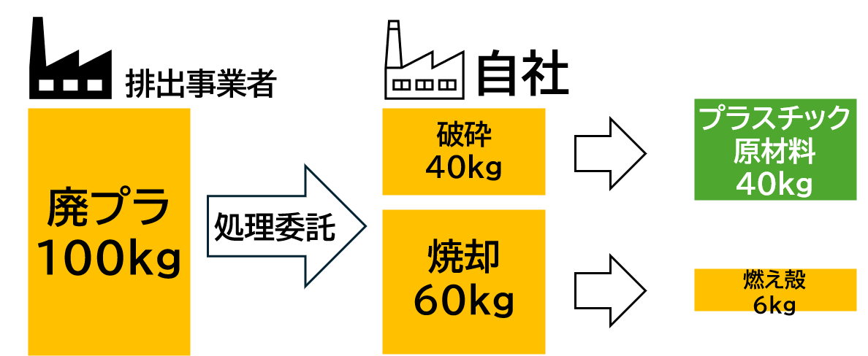
40％
減量後の割合を設定するため、処理後物の種類ごとの割合の合計は100％になるとは限りません。
6％

【ポイント】
・処理後物の種類ごとの割合の合計は100％になるとは限りません。
・処分したときの帳簿の「持出先ごとの持出量」、再資源化物の量を記録している台帳（販売台帳、有価物台帳）などもご参照ください。
・再資源化物を製造する過程で添加される物の量は考慮しないため、下図の場合だと、処理後物の種類（土壌改良剤）ごとの割合は30％となります。
・処分方法が「埋立」の場合は「処分方法ごとの処分量」＝「処理後物の量」となります。

30％

過去の実績等をもとに算出することも可能と考えられます。
整理表に戻る

